JavaScript
コード | 意味
let | 変数定義
const | 定数定義
=== | 型も一致
!== | 型も違う
${} | 文字列に埋め込み。``でくくること。
const animals = ["dog","cat","sheep"]; | 配列の定義
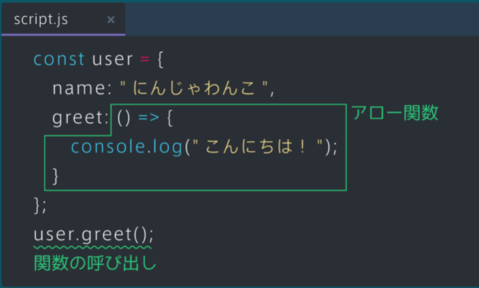
const cafe = { name: "Progateカフェ", businessHours: { opening: "10:00(AM)", closing: "8:00(PM)" }, menus:["コーヒー","紅茶","チョコレートケーキ"] }; | オブジェクトの定義。 cafe.businessHours.openingで呼び出す。
const greet = function(){ console.log("こんにちは！"); } | 普通の関数定義。
const greet = ()=>{ console.log("こんにちは！"); } | アロー関数の定義。
export default Dog; | Dogクラスを外部で使えるようにする。
import Dog from './animal'; | 外部クラスをインポートする。.jsは省略可能。
export {dog1,dog2}; | 複数の値を外部で使えるようにする。
import {dog1,dog2} from './animal' | 複数の値を外部からインポートする。
import readlineSync from "readline-sync"; | パッケージのインポート。Javaで言うなればscaner
const name = readlineSync.question("名前を入力してください: "); | パッケージはメソッドとして使用する。
datas.forEach((data)=>{ console.log(character); }); | jsでのforeach文。 構文がややこしい。Foreach関数にアロー関数を無理やりぶち込んだ構造。
const numbers = [1, 3, 5, 7, 9]; const foundNumber = numbers.find((number)=>{ return number % 3 >0; }); | アロー関数の応用例。 配列から条件に合った数値を探し出す。
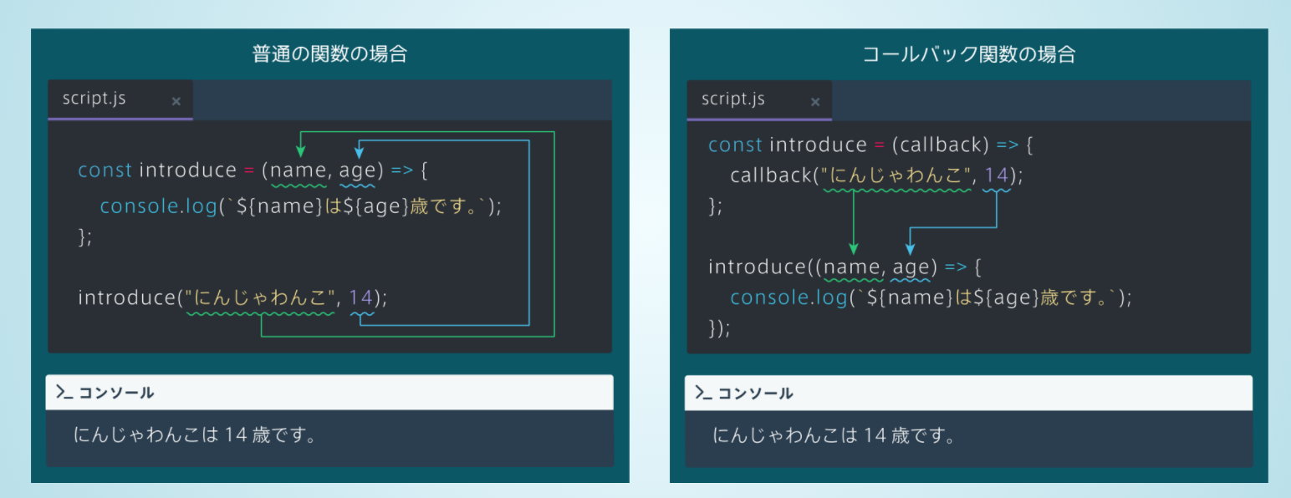
const numbers = [1, 3, 5, 7, 9]; const foundNumber = numbers.filter((number)=>{ return number % 3 >0; }); | アロー関数の応用例。 配列から条件に合った数値を全て探し出し、配列に代入する。
const numbers = [1, 3, 5, 7, 9]; const foundNumber = numbers.map((number)=>{ return number * 2; }); | アロー関数の応用例。 配列の全ての価を更新して、新しい配列に代入する。

SQL
コード | 意味
show tables; | 存在するテーブルを表示する。
desc posts; | postsテーブルのカラム情報を閲覧する。
./vendor/bin/sail mysql mybbs | データベースにログインする。

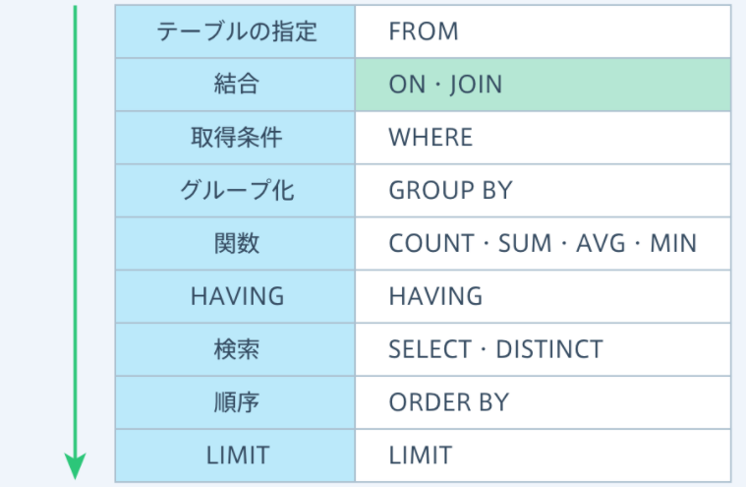
name like "%プリン%"; | プリンが含まれる。
name like "プリン%"; | プリンで始まる。
name like "%プリン"; | プリンで終わる。
name is null; | 名前がnullである。
name is not null; | 名前がnullでない。
order by price ; | 昇順に並び替え。
order by price desc; | 降順に並び替え。
limit 5; | ５行まで表示する。
distinct(character_name) | 重複をなくす。
SELECT sum(price),purchased_at,character_name FROM purchases GROUP BY purchased_at,character_name; | 集合関数とGROUP BY はセット
SELECT sum(price),purchased_at FROM purchases WHERE character_name = "にんじゃわんこ" GROUP BY purchased_at ; | whereで絞り込み→group化
SELECT sum(price),purchased_at FROM purchases GROUP BY purchased_at having sum(price) >2000; | whereで絞り込み→Group化→さらにhavingで絞り込み
SELECT name,goals FROM players where goals > (select avg(goals) from players); | サブクエリの実行→サブクエリ外の実行
SELECT players.name,countries.name FROM players join countries on players.country_id = countries.id; | テーブル通しの結合。 NULL値は省く。
SELECT players.name,countries.name FROM players left join countries on players.country_id = countries.id; | 左側のテーブルを記述とした結合方法。 NULL値は省かない。
insert into students(name,course) values("Kate","Java"); | データの挿入。インクリメントのカラムは省略可能。
update students set name="Jordan",course="HTML" where id = 6; | データの更新。Whereで必ず絞り込みすること。
delete from students where id = 7; | データの消去。Whereで必ず絞り込みすること。

Git
コード | 意味 | 備考
git clone https://github.com/axxxhiratani/AkioAI.git | gitからAkioAIをインストール。 | pull
git add フォルダ名 or ファイル名 | 変更ファイルの選択。 | add
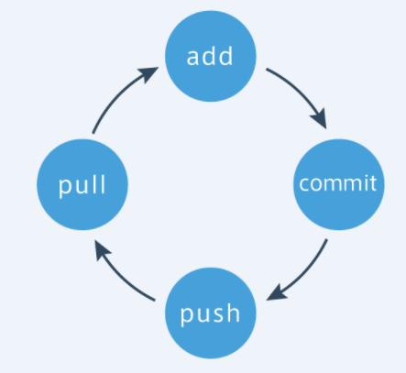
git config --global core.autoCRLF false | 上記でエラーが起きたら使用する。 | add
git status | 更新するファイルを確認する。 | add
git commit -m "メッセージ" | 選択したファイルを記録する。 | commit
git log | 各ファイルの変更履歴を確認できる。 | commit
git config --global user.email "axxx.hiratani@gmail.com" git config --global user.name "axxxhiratani" | エラーが起きたら使用する。 | commit
git push origin master | リモートリポジトリにファイルを登録する。 | push

git pull origin master | リモートリポジトリのファイルをダウンロードする。 | pull
git status | 自分の変更を加えたファイルがわかる。 | addの前後に実行。
git diff | 自分の変数を加えたファイルのコードがわかる。 | addの前後に実行。
download
git log -p | 各ファイルの変更履歴及び変更点を確認できる。 | pullの後に実行。
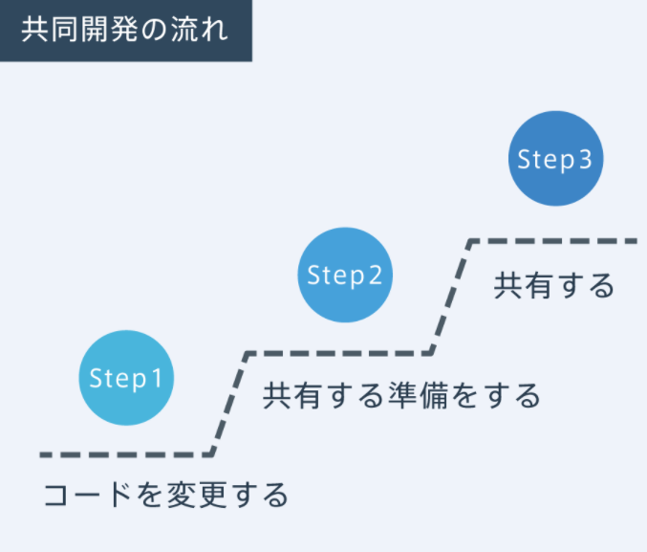

 |  | vendor

 |  | node_nodules

 |  | .env

